ONI
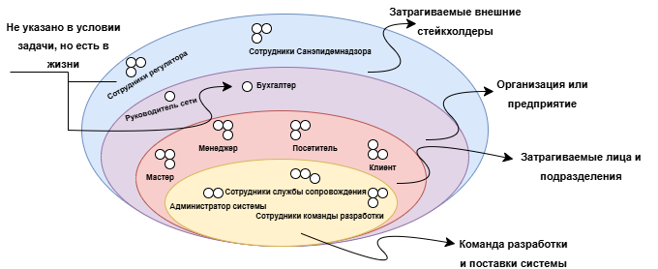
Луковичная диаграмма

